Cotización1
COTIZACIÓN PROPUESTA_FUNKOS_30.4.26 |  |  |  |  |  |  |  |  |  | MARGEN GANANCIA, MINIMA - S/.150 - PARA PEDIDOS POCOS COMO 30 -50-100 UNID. DE PRODUCTOS ECONOMICOS (EJM. LAPICEROS, LLAVEROS PLASTICOS) PROMEDIA - S/.400 A 500 - PARA PEDIDOS MAS DE 150 UNID DE PRODCUCTOS COSTO MEDIO-ALTO (EJM. LAPICEROS METALICOS)
N° | Cód. Artíc. | Artículo | Foto | Cant. | Costo uni. NO IGV (S/.) | Tiempo Entrega | Detalles | Costo TOTAL NO IGV (S/.) | 50-50-Surco | proveedor | Cod. Prod. Prov. | Obseraciones | costo $ | COSTO S/. | % | Resultado | Margen | Total | Cantidad | Costo MUESTRA Unidad | Movilidad | Total Producto | Tipo de Impresión | Costo impresión | Cant Color | Cant Lados | Cantidad por Millar | Costo Impresión | Empaq | Seguro CRT | Total | Costo S/. Sin IGV | I.G.V | TOTAL
1 | FUNKO - MAS JUNTOS |  | 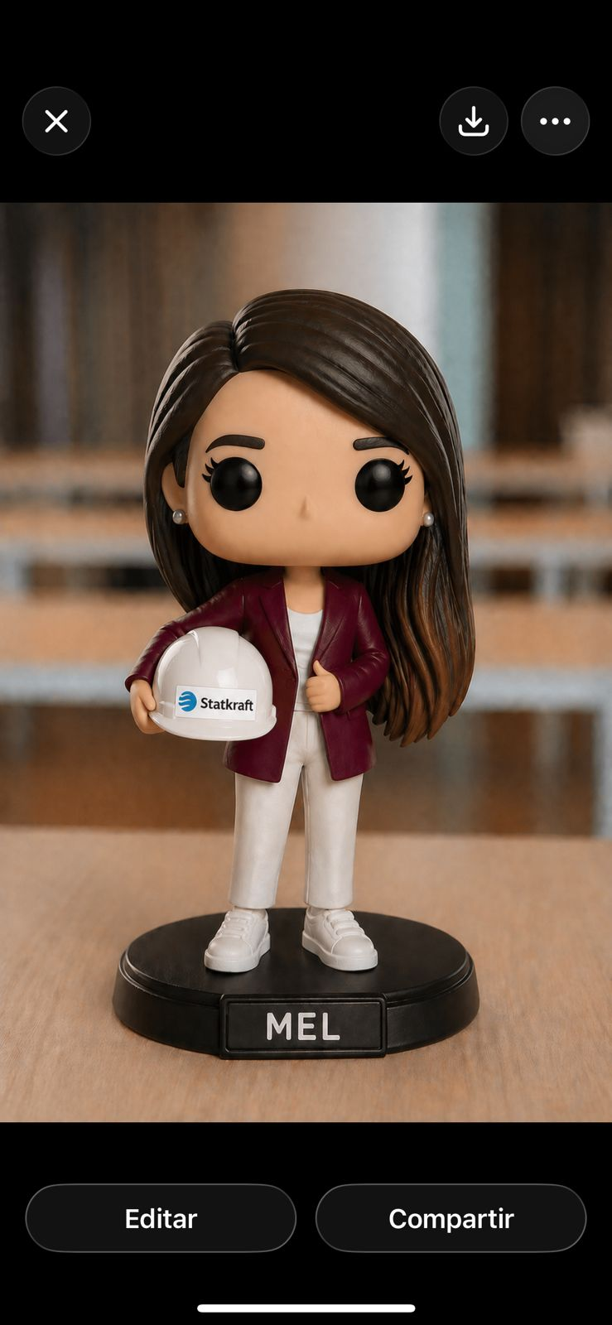 Imagen referencial | 1 | S/. 160.00 | 6 Días útiles | FUNKO Material: filamentos PLA Medida: 10 cm ancho x 5 cm aprox El pintado es con pintura acrílica Acorde diseño *Nombre irá en base , en plaquita Incluye modelo 3D de persona CAJA FUNKO - PERSONALIZADO Material: Foldcote 16 . 18 con plástico acetato Presentacion: Caja es cartón duplex grueso con diseño personalizado a full color + plástico acetato. *Incluye diseño full color por 1 lado en Caja **No incluye MOVILIDAD ENTREGA | S/. 160.00 |  | CREAMI Cel. 979 821 442 Bania Ríos Flores RUC =10470401309 SJL https://www.instagram.com/p/DPwmXNOEcP0/?igsh=MXl4bGh6YXR2a3Bi&img_index=1 | Precio no inc IGV S/90 INC CAJA Y NOMBRE Muestra S/.70+5= S/55 +IGV Tiempo 2 a 3 dias |  |  | S/. 90.00 | 78 | S/. 70.20 | S/. 70.20 | S/. 160.20 | 1 | S/. 0.00 | S/. 0.00 | S/. 160.20 | INCLUYE | S/. 0.00 | 1 | 1 | 1 | S/. 0.00 | S/. 0.00 | S/. 0.00 | S/. 160.20 | S/. 160.20 | S/. 28.84 | S/. 189.04
 |  |  |  |  |  |  | SUB TOTAL | S/ 160.00
 |  |  |  |  |  |  | IGV | S/ 28.80
 |  |  |  |  |  |  | TOTAL | S/ 188.80

COTIZACIÓN PROPUESTA_FUNKOS_23.03.26 |  |  |  |  |  |  |  |  |  | MARGEN GANANCIA, MINIMA - S/.150 - PARA PEDIDOS POCOS COMO 30 -50-100 UNID. DE PRODUCTOS ECONOMICOS (EJM. LAPICEROS, LLAVEROS PLASTICOS) PROMEDIA - S/.400 A 500 - PARA PEDIDOS MAS DE 150 UNID DE PRODCUCTOS COSTO MEDIO-ALTO (EJM. LAPICEROS METALICOS)
N° | Cód. Artíc. | Artículo | Foto | Cant. | Costo uni. NO IGV (S/.) | Tiempo Entrega | Detalles | Costo TOTAL NO IGV (S/.) | 50-50-Surco | proveedor | Cod. Prod. Prov. | Obseraciones | costo $ | COSTO S/. | % | Resultado | Margen | Total | Cantidad | Costo MUESTRA Unidad | Movilidad | Total Producto | Tipo de Impresión | Costo impresión | Cant Color | Cant Lados | Cantidad por Millar | Costo Impresión | Empaq | Seguro CRT | Total | Costo S/. Sin IGV | I.G.V | TOTAL
1 | FUNKO - MAS JUNTOS |  | 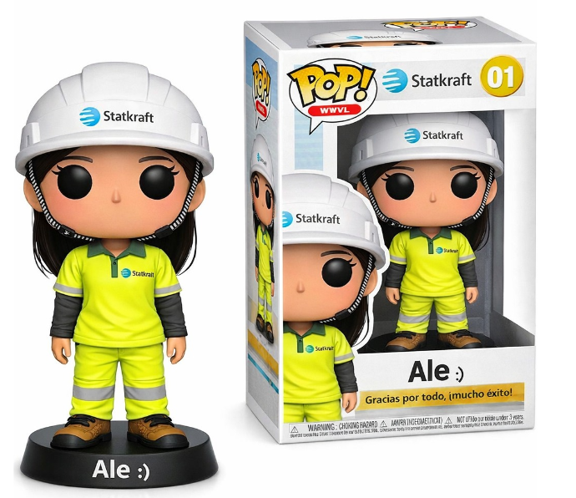 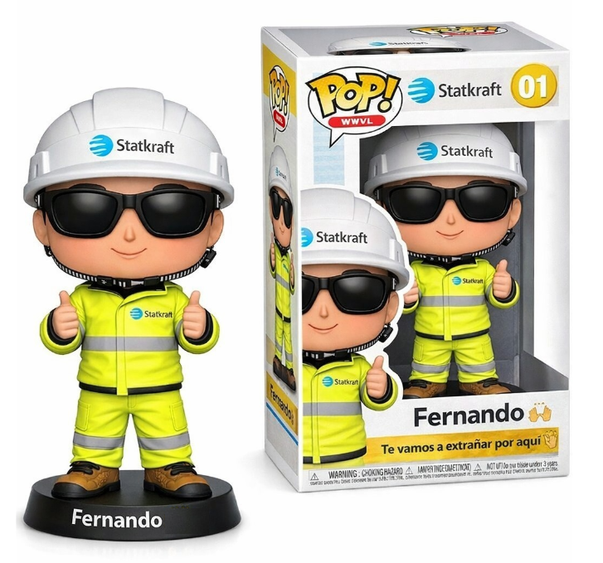 Imagen referencial | 3 | S/. 145.00 | 9 a 10 Días útiles | FUNKO Material: filamentos PLA Medida: 10 cm ancho x 5 cm aprox El pintado es con pintura acrílica Acorde diseño *Incluye modelo 3D de persona + accesorios tambien modelados CAJAS FUNKO - PERSONALIZADO Material: Foldcote 16 . 18 con plástico acetato Presentacion: Caja es cartón duplex grueso con diseño personalizado a full color + plástico acetato. *Incluye diseño full color por 1 lado en Caja *Arte y diseño debe ser facilitado por el cliente **No incluye MOVILIDAD ENTREGA | S/. 435.00 |  | CREAMI Cel. 979 821 442 Bania Ríos Flores RUC =10470401309 SJL https://www.instagram.com/p/DPwmXNOEcP0/?igsh=MXl4bGh6YXR2a3Bi&img_index=1 | Precio no inc IGV S/90 INC CAJA Y NOMBRE Muestra S/.70+5= S/55 +IGV Tiempo 2 a 3 dias |  |  | S/. 90.00 | 50 | S/. 45.00 | S/. 135.00 | S/. 135.00 | 3 | S/. 0.00 | S/. 30.00 | S/. 435.00 | INCLUYE | S/. 0.00 | 1 | 1 | 1 | S/. 0.00 | S/. 0.00 | S/. 0.00 | S/. 435.00 | S/. 145.00 | S/. 26.10 | S/. 171.10
 |  |  |  |  |  |  | SUB TOTAL
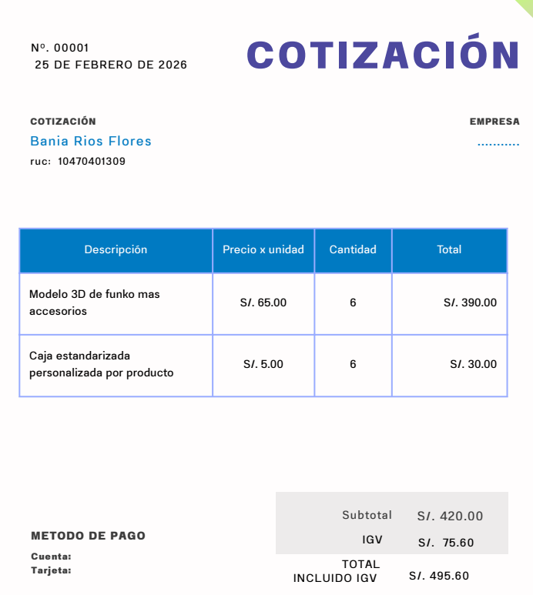
 |  |  |  |  |  |  | IGV
 |  |  |  |  |  |  | TOTAL

